Sheet1
Vin | 5 | V
Vtemp,IH | 0.8 | V
Vtemp,IL | 0.45 | V
Rntc @ 25C | 10000 | Ohm
RH ntc @ 45C | 4911 | Ohm
RL ntc @ 2C | 25000 | Ohm
R1 | 300000 | Ohm
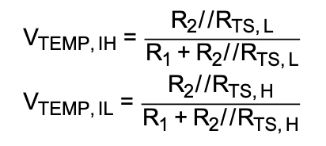
R2 | 18000 | Ohm

VtempIH eq | 0.79778190092
VtempIL eq | 0.45151382185

